Titel
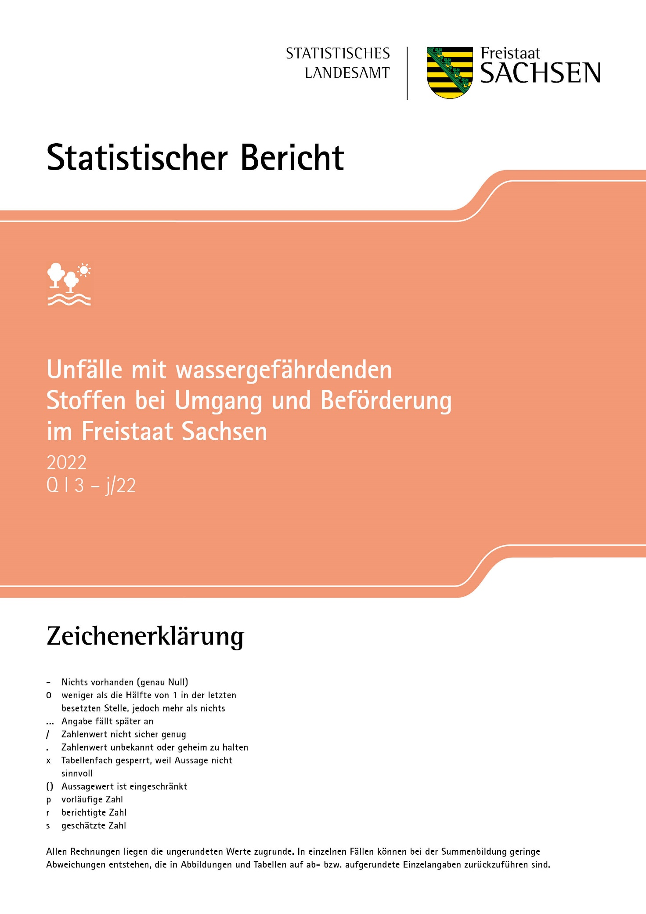
Inhalt
Impressum

Impressum
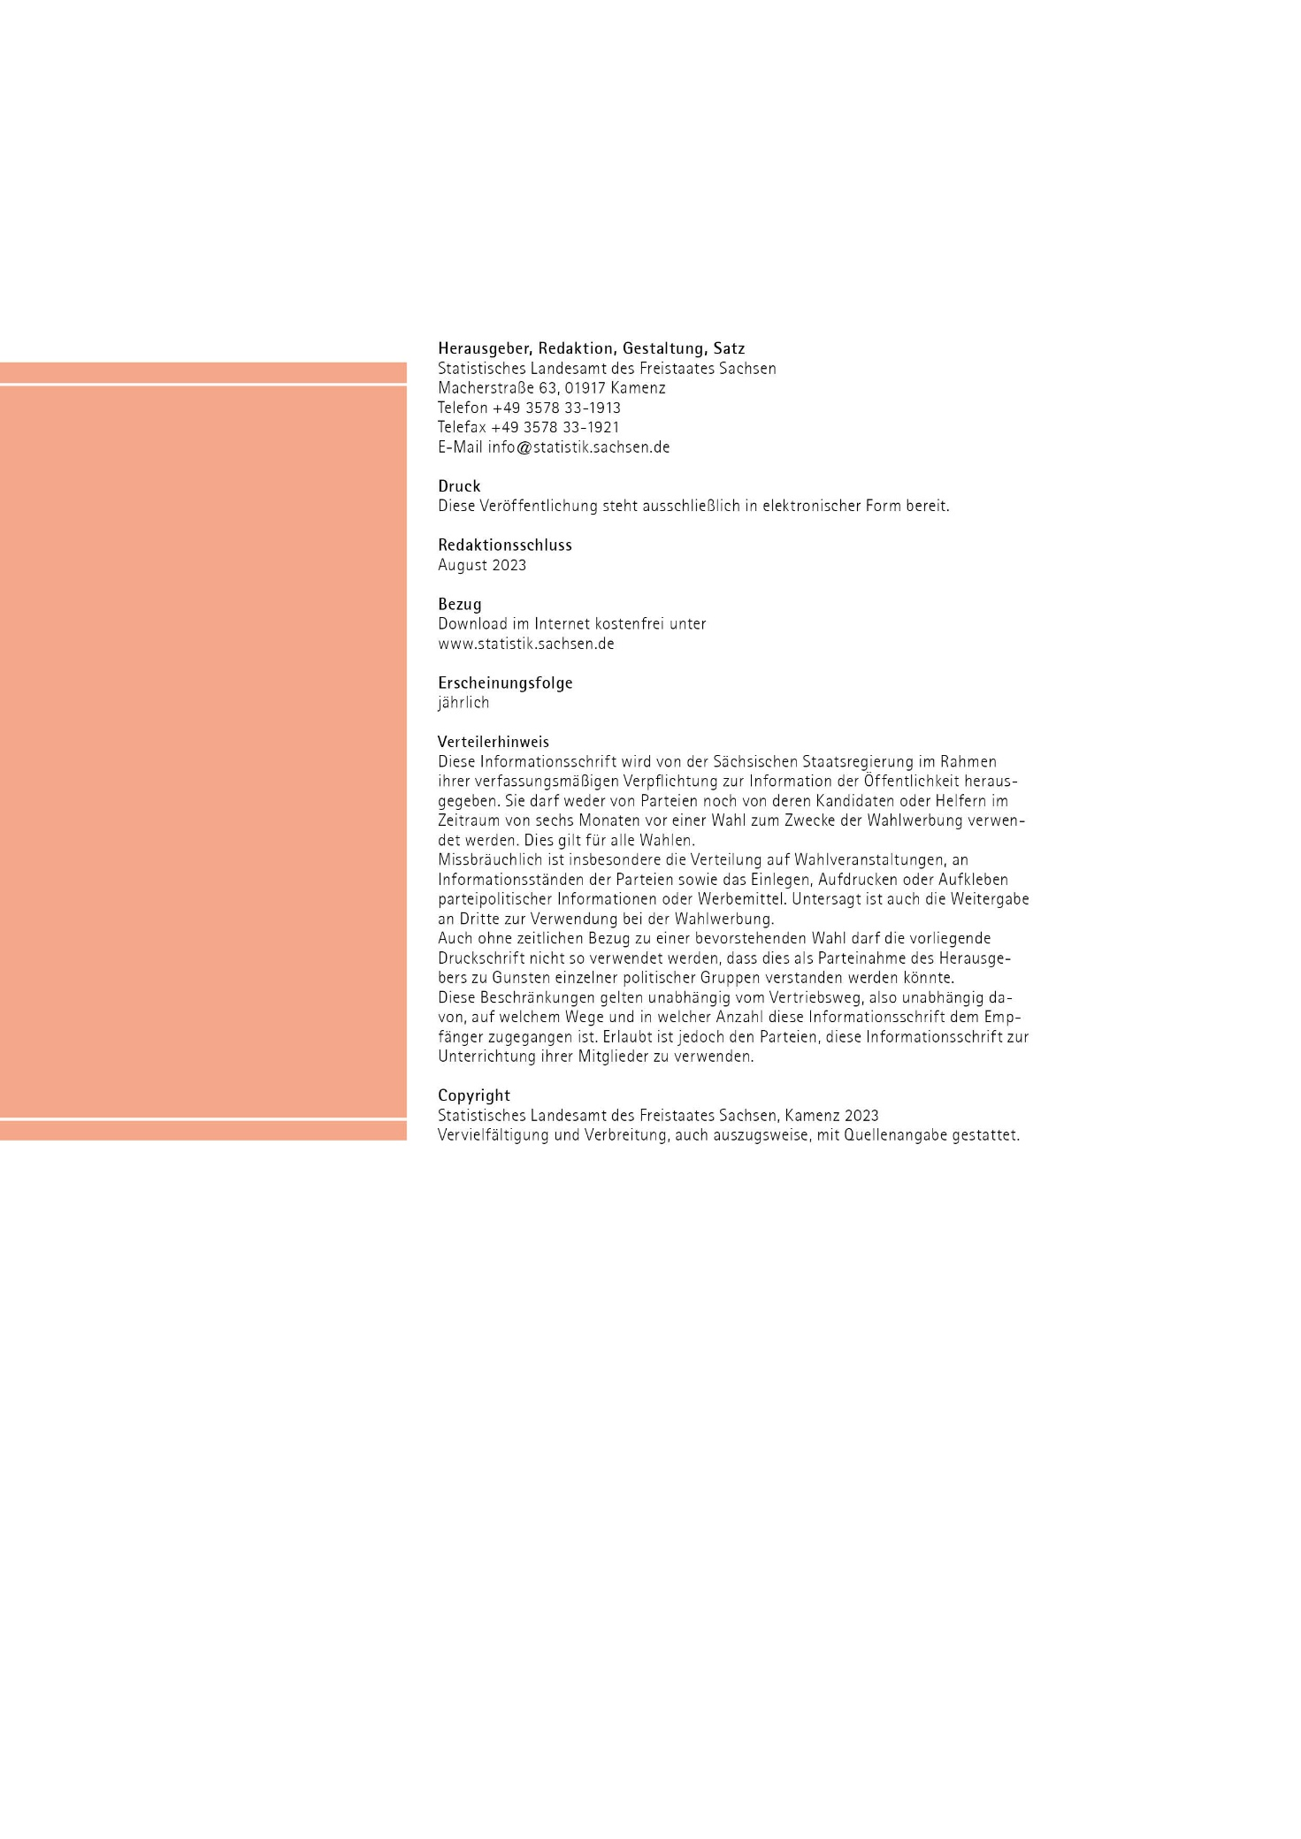
Inhalt

A2
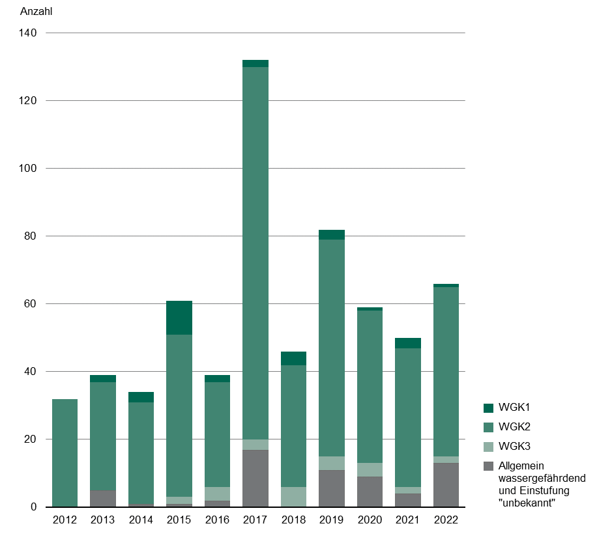
Inhalt
Abb. 2 Anzahl der Unfälle bei der Beförderung mit wassergefährdenden Stoffen 2012 bis 2022 nach Wassergefährdungsklasse

